概要
■概要(ワイヤ生成) : 下記図のように高温の金属とガラス管が接触し、ガラスが融解した部分を引っ張ることでワイヤを生成する。

点線のような金属と非接触のガラスは、融解しないため、ワイヤを取り出す前に取り除く必要あり

ガラス管
1.ガラスが融解しているかの判断 -> 温度 + 時間で判断する
2.融解していないガラスを取り除くかの判断。-> ガラス管の品質を安定させて未融解部が発生しないガラス管を製造したい。
3.どの場所にガラス棒をあてるかの判断。-> 下記、4の内容で記述
4.ガラス棒を押し当てる強さをどの程度にするか -> 線の太さは、接触面に依存するため、強くあてると線形が太くなる。

ガラス管と金属の接触部 : 金属の熱でガラス管が融解している。
その部分をガラス棒等で引き下ろす。

水冷することで液状の金属が凝固してアモルファスワイヤになる
誘導加熱器
金属(温度1400度)

アモルファスワイヤ
1.ガラス棒の引っ張り速度をどの程度にするか
2.巻き取り機まで決まった軌跡に沿って移動

ワイヤ巻き取り機

■目標 : 出来上がるワイヤの線径を安定させる(ワイヤ品質の再現性)

1.線径を安定を阻害する要因(仮説)
・ガラス管末端の形状 : 形状がいびつな場合、高温の金属と接触できないガラスが存在して、未融解のガラスを取り出す作業が必要になる。形状に応じて作業にばらつきが発生するため、線径を安定させない要因となっている可能性がある。

底面の封止作業
(手作業)

原材料 : 筒状のガラス管

封止部の出来さにばらつきがある

・融解部とガラス部の接触面積 : 手動で作業を行っているため、ばらつきがある。面積が異なると融解部を引き込む量が異なるため、線形に影響を与える要因となっている可能性がある。

融解部(金属+ガラス)

ガラス

ガラス棒と融解部の接触点

ガラス棒

ガラス棒に融解部が接触したらガラス棒を引いてワイヤ引き出す。

動作と実現手段
作業自動化のために決めたいこと
 | No | 項目 |  | 実現のために決めるべきこと | 参考リンク
 |  | 概要 | 詳細
 | 1 | 口出し作業開始トリガーの決定 | 特定温度(1400度)到達後に、一定時間経過後に作動を開始させる。 どのタイミングで口出し作業を開始するかを決める | 口出し作業の開始トリガーを何にするか?現状は特定温度(1400度)到達後に、一定時間経過後に作動を開始させることを候補として考えている。 | -

別の活動で対応する予定のため、対応不要
 | 2 | ガラス未融解部分の検出

 | 3 | ガラス、金属融解部へのガラス棒の誘導 | ガラス棒の初期位置からガラス、金属の融解部までガラス棒を移動させる。温度調整により融解部の位置が毎回異なる場合は、画像処理を検討することが必要。 | ロボットのリーチと設置場所に依存するため、ロボット選定と設置場所を決定する。また、温度調整により融解部の位置が毎回異なる場合は、画像処理の使用可否を決める必要あり。 | -

 | 4 | ガラス棒と融解部(金属、ガラス棒)との接触 | 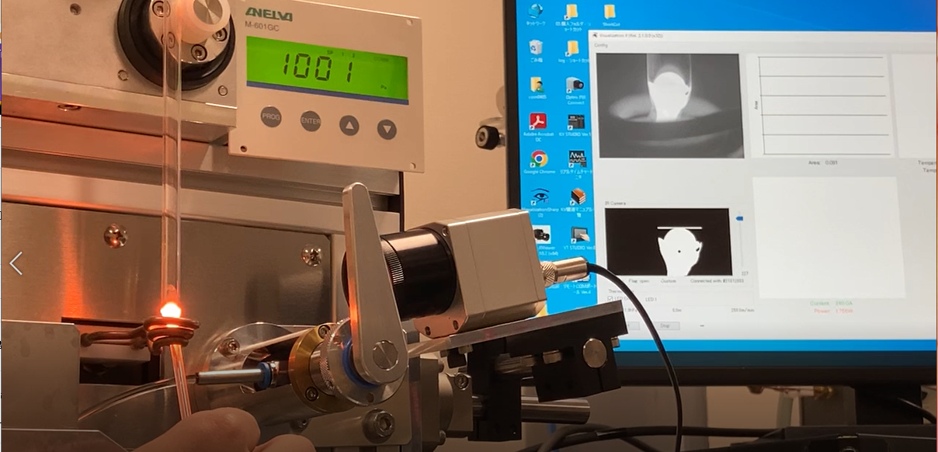 融解部(金属,ガラス)からワイヤを引き出すためにガラス棒を融解部に接触させる動きをロボットにさせる。 | ガラス棒と融解部の設置面積と入射角を定義したい。しかし、正解がわからないため、定義できない。試行錯誤しながら検討する必要あり。初期は、再現性を確認することを目標としているので下記の設定で行う。 | -

45[deg]

 | 5 | ガラス、金属融解部から巻き取り機までの移動(ワイヤとガラス棒は、接触したまま) | 別シート"ロボットの軌跡"のように設備のパーツに当たらないルートで巻き取り機まで移動させる。 | - | Link

 | 6 | ワイヤの巻き取り機への設置、ワイヤの切断方法 | 1.ガラス棒で巻き取り機まで誘導したワイヤを巻き取り機に巻き付ける 2.ガラス棒にくっついたワイヤを切断する | どうやってガラス棒に付着したワイヤを切断するか?そもそも冷却したらガラス棒からワイヤは外れるのか? | -

 | 7

 | 8

 | 9

 | 10

 | 12

 | 13

ロボットの軌跡
■ロボットの軌跡(予想)
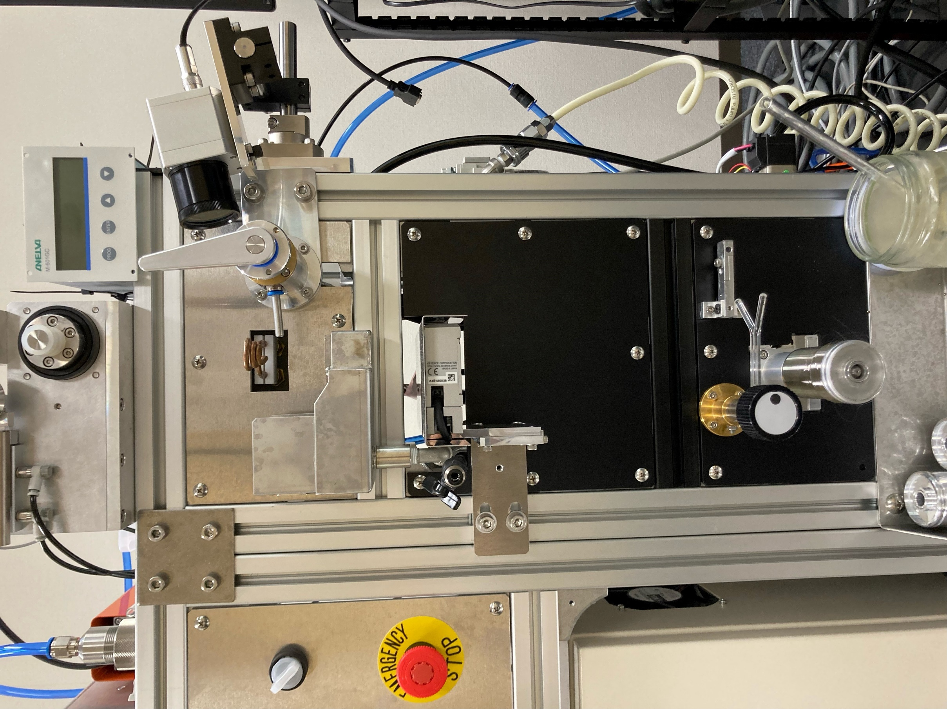

アモルファスワイヤ口出し位置(ガラス棒)

ガラス棒の軌跡

